ゲーム概要
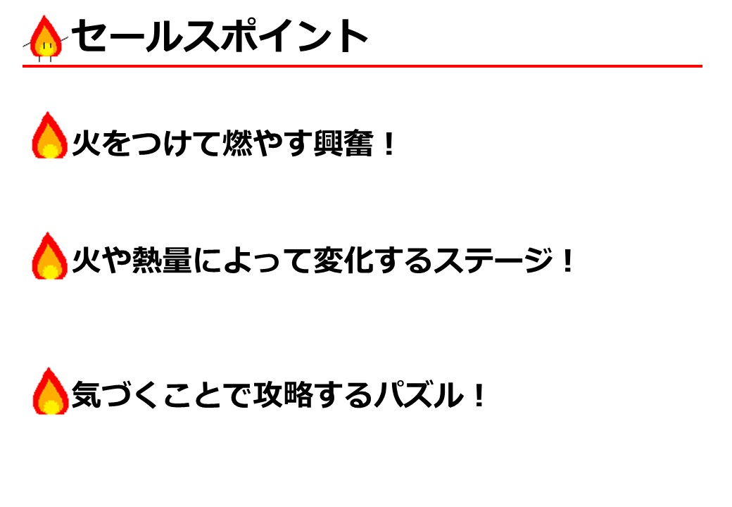
１
１
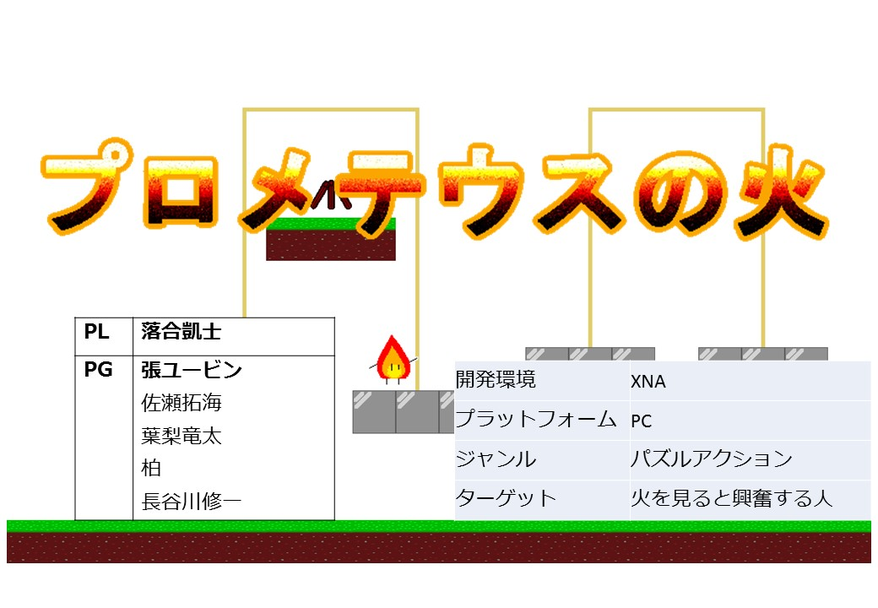
２
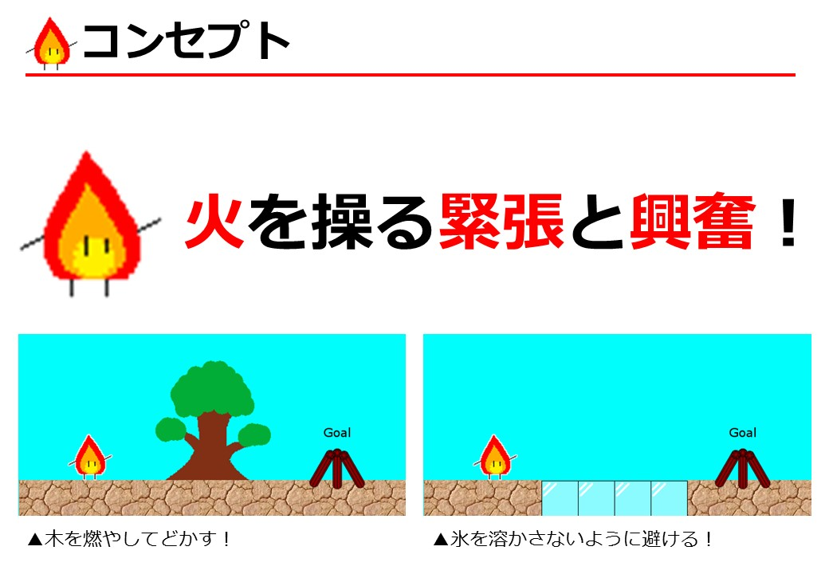
３
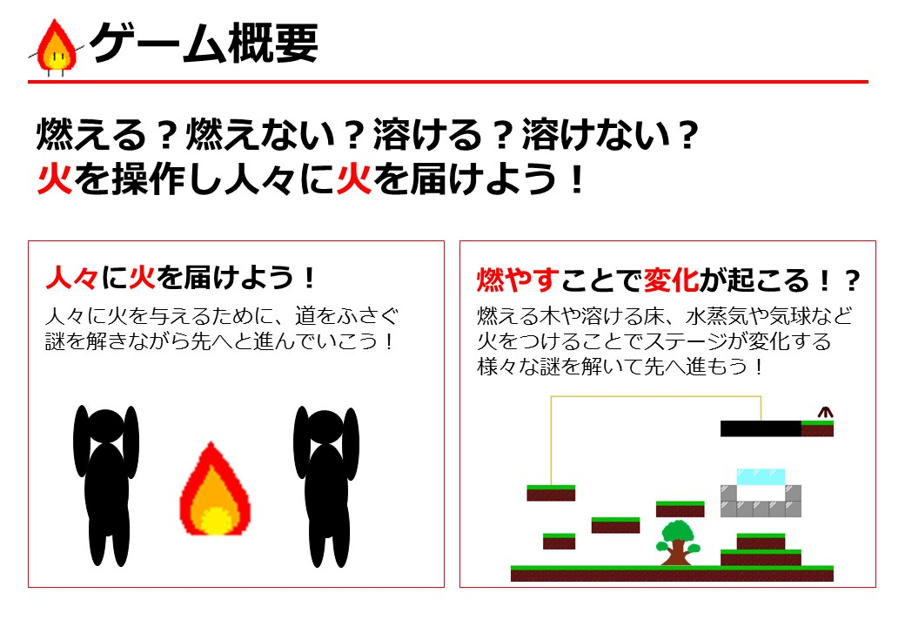
ゲーム概要
タイトル | プロメテウスの火

チーム名：プロメテウス信仰委員会
メンバー
リーダー:PL | K016A1430 | 落合凱士
メインPG | K016A1743 | 張 ユービン
PG | K016A1428 | 佐瀨拓海
 | K016A1439 | 長谷川修一
 | K016A1744 | 柏杳
 | K016A1831 | 葉梨竜太
CG | K016A1327 | 伊藤星
 | K016A1338 | 槌谷麻子
４
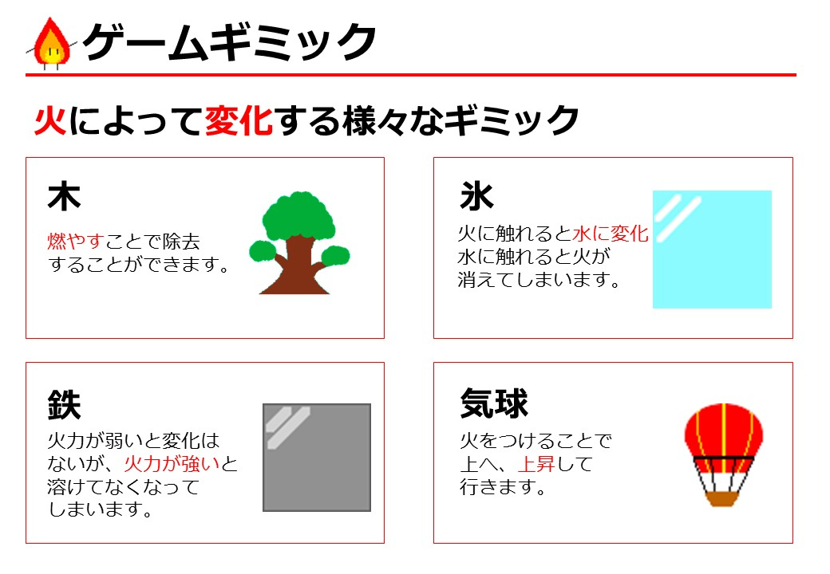
 | K016A1964 | 福山雄太
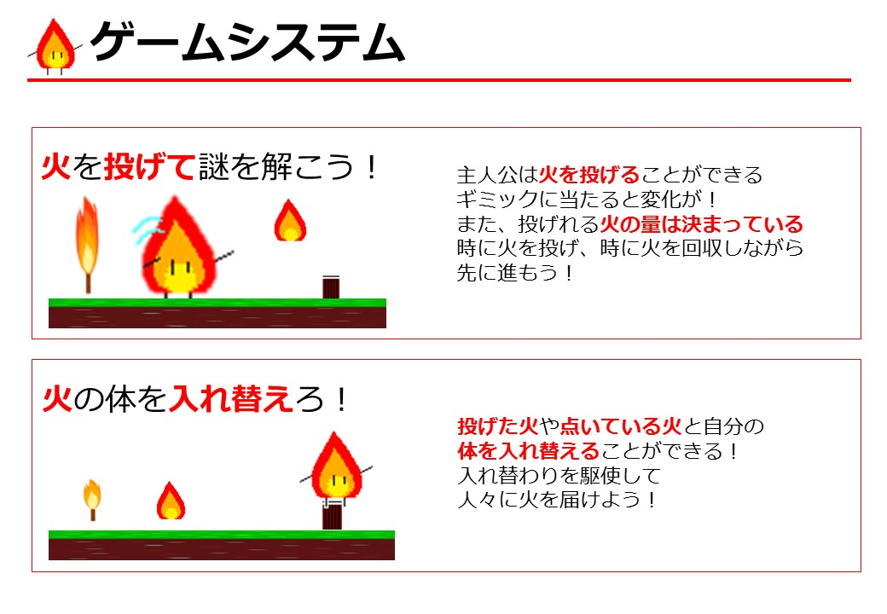
５
６

